Sheet1
【18春训营价值投资新时代】任务九：房地产 – 十字路口

【通关题】
1、列举万科2014年1月至2018年4月每个月的销售面积和销售金额，计算均价和同比增速。

数据来源：公司公告（搜索“销售及近期新增项目情况简报”）

 |  | 万平米 | 亿元 | 元/平米 | 同比增速
 |  | 销售面积 | 销售金额 | 均价 | 销售面积 | 销售金额 | 均价
 | 2014/1 | 194.6 | 276.5 | 14,209
 | 2014/2 | 99.3 | 121.5 | 12,236
 | 2014/3 | 121.1 | 144.3 | 11,916
 | 2014/4 | 109.3 | 127.5 | 11,665
 | 2014/5 | 122.9 | 145.4 | 11,831
 | 2014/6 | 174.0 | 193.9 | 11,144
 | 2014/7 | 136.7 | 133.2 | 9,744
 | 2014/8 | 140.3 | 152.4 | 10,862
 | 2014/9 | 165.6 | 195.9 | 11,830
 | 2014/10 | 190.6 | 220.9 | 11,590
 | 2014/11 | 145.2 | 189.6 | 13,058
 | 2014/12 | 206.8 | 250.3 | 12,103
 | 2015/1 | 196.0 | 232.1 | 11,842 | 0.7% | -16.1% | -16.7%
 | 2015/2 | 75.6 | 83.9 | 11,098 | -23.9% | -30.9% | -9.3%
 | 2015/3 | 124.1 | 147.4 | 11,878 | 2.5% | 2.1% | -0.3%
 | 2015/4 | 146.3 | 177.6 | 12,139 | 33.9% | 39.3% | 4.1%
 | 2015/5 | 165.1 | 206.7 | 12,520 | 34.3% | 42.2% | 5.8%
 | 2015/6 | 195.5 | 251.9 | 12,885 | 12.4% | 29.9% | 15.6%
 | 2015/7 | 181.5 | 238.5 | 13,140 | 32.8% | 79.1% | 34.9%
 | 2015/8 | 171.6 | 222.5 | 12,966 | 22.3% | 46.0% | 19.4%
 | 2015/9 | 184.2 | 244.2 | 13,257 | 11.2% | 24.7% | 12.1%
 | 2015/10 | 187.4 | 236.5 | 12,620 | -1.7% | 7.1% | 8.9%
 | 2015/11 | 192.8 | 241.1 | 12,505 | 32.8% | 27.2% | -4.2%
 | 2015/12 | 247.0 | 332.4 | 13,457 | 19.4% | 32.8% | 11.2%
 | 2016/1 | 186.4 | 255.9 | 13,729 | -4.9% | 10.3% | 15.9%
 | 2016/2 | 119.6 | 160.3 | 13,403 | 58.2% | 91.1% | 20.8%
 | 2016/3 | 239.8 | 336.1 | 14,016 | 93.2% | 128.0% | 18.0%
 | 2016/4 | 264.2 | 356.5 | 13,494 | 80.6% | 100.7% | 11.2%
 | 2016/5 | 267.5 | 363.8 | 13,600 | 62.0% | 76.0% | 8.6%
 | 2016/6 | 326.4 | 424.0 | 12,990 | 67.0% | 68.3% | 0.8%
 | 2016/7 | 207.7 | 274.4 | 13,211 | 14.4% | 15.1% | 0.5%
 | 2016/8 | 162.1 | 200.1 | 12,344 | -5.5% | -10.1% | -4.8%
 | 2016/9 | 213.4 | 253.8 | 11,893 | 15.9% | 3.9% | -10.3%
 | 2016/10 | 347.8 | 489.9 | 14,086 | 85.6% | 107.1% | 11.6%
 | 2016/11 | 258.8 | 294.7 | 11,387 | 34.2% | 22.2% | -8.9%
 | 2016/12 | 166.7 | 234.1 | 14,043 | -32.5% | -29.6% | 4.4%
 | 2017/1 | 352.9 | 481.2 | 13,636 | 89.3% | 88.0% | -0.7%
 | 2017/2 | 235.8 | 385.1 | 16,332 | 97.2% | 140.2% | 21.9%
 | 2017/3 | 399.5 | 636.4 | 15,930 | 66.6% | 89.3% | 13.7%
 | 2017/4 | 289.8 | 418.9 | 14,455 | 9.7% | 17.5% | 7.1%
 | 2017/5 | 242.0 | 358.9 | 14,831 | -9.5% | -1.3% | 9.0%
 | 2017/6 | 348.4 | 491.3 | 14,102 | 6.7% | 15.9% | 8.6%
 | 2017/7 | 249.1 | 355.6 | 14,275 | 19.9% | 29.6% | 8.1%
 | 2017/8 | 273.9 | 370.4 | 13,523 | 69.0% | 85.1% | 9.6%
 | 2017/9 | 272.9 | 463.2 | 16,973 | 27.9% | 82.5% | 42.7%
 | 2017/10 | 247.8 | 367.9 | 14,847 | -28.8% | -24.9% | 5.4%
 | 2017/11 | 229.6 | 347.5 | 15,135 | -11.3% | 17.9% | 32.9%
 | 2017/12 | 453.2 | 622.3 | 13,731 | 171.9% | 165.8% | -2.2%
 | 2018/1 | 444.4 | 679.8 | 15,297 | 25.9% | 41.3% | 12.2%
 | 2018/2 | 240.2 | 356.0 | 14,821 | 1.9% | -7.6% | -9.2%
 | 2018/3 | 363.7 | 506.8 | 13,935 | -9.0% | -20.4% | -12.5%
 | 2018/4 | 257.6 | 418.9 | 16,262 | -11.1% | 0.0% | 12.5%

2、列举万科2014年一季度至2018年一季度每个季度的营收和净利，计算同比增速。

数据来源：历年财报 |  |  |  |  |  |  |  | 万平米 | 亿元
 | （亿） | 营收 | 净利 | 营收同比 | 净利同比 |  | （亿） | 销售面积 | 销售金额 | 面积同比 | 金额同比
 | 2014Q1 | 95 | 15 |  |  |  | 2014Q1 | 415 | 542
 | 2014Q2 | 315 | 33 |  |  |  | 2014Q2 | 406 | 467
 | 2014Q3 | 222 | 16 |  |  |  | 2014Q3 | 443 | 482
 | 2014Q4 | 832 | 93 |  |  |  | 2014Q4 | 543 | 661
 | 2015Q1 | 89 | 7 | -6.3% | -57.5% |  | 2015Q1 | 396 | 463 | -4.7% | -14.5%
 | 2015Q2 | 414 | 42 | 31.5% | 27.9% |  | 2015Q2 | 507 | 636 | 24.8% | 36.3%
 | 2015Q3 | 293 | 20 | 32.2% | 21.8% |  | 2015Q3 | 537 | 705 | 21.4% | 46.5%
 | 2015Q4 | 1,160 | 113 | 39.3% | 21.3% |  | 2015Q4 | 627 | 810 | 15.6% | 22.6%
 | 2016Q1 | 146 | 8 | 64.3% | 28.1% |  | 2016Q1 | 546 | 752 | 37.9% | 62.3%
 | 2016Q2 | 602 | 45 | 45.5% | 7.7% |  | 2016Q2 | 858 | 1,144 | 69.3% | 79.9%
 | 2016Q3 | 423 | 29 | 44.1% | 45.0% |  | 2016Q3 | 583 | 728 | 8.5% | 3.3%
 | 2016Q4 | 1,234 | 128 | 6.4% | 13.3% |  | 2016Q4 | 773 | 1,019 | 23.3% | 25.8%
 | 2017Q1 | 186 | 7 | 27.2% | -16.5% |  | 2017Q1 | 988 | 1,503 | 81.1% | 99.7%
 | 2017Q2 | 512 | 66 | -14.9% | 46.2% |  | 2017Q2 | 880 | 1,269 | 2.6% | 10.9%
 | 2017Q3 | 473 | 38 | 11.9% | 30.1% |  | 2017Q3 | 796 | 1,189 | 36.5% | 63.3%
 | 2017Q4 | 1,258 | 170 | 1.9% | 32.9% |  | 2017Q4 | 931 | 1,338 | 20.3% | 31.3%
 | 2018Q1 | 308 | 9 | 65.8% | 28.7% |  | 2018Q1 | 1,048 | 1,543 | 6.1% | 2.7%

3、谈谈你的发现。

发现：
1.营收净利的增长和销售额的增长是不同步的，销售早于营收的结算。
原因是房地产企业采用的销售模式是预售模式，在预售情况下，客户支付了房款，但是，这笔钱，房地产企业不能确认收入，只能计入流动负债中的“预收款项”科目。
只有在后面交房后，才能确认收入。所以观察房地产企业最新的业绩变化，应该首先看销售情况。

2.房地产企业确认收入（交房）集中在Q4，所以从财报上显示出明显的季节性，但是销售的话四个季度较为平均。
3. 从均价数据可以看出，从14-18，房价除了14年有一段时间在跌之外，后面一直在涨。此外注意万科这里计算的均价涨幅一般比实际的房价涨幅要低一些，因为开发的不是同一块地，一般是从中心到郊区的趋势。

4、简述房地产行业的商业模式，房企可以通过哪些方式提高股东回报？

地产的商业模式：以低价获取土地使用权，高价盖好房子之后卖出去。
成本：拿地+盖房子
收入：卖房子
房地产业的特点是建设周期很长。从拿地到签约销售收到回款，再到确认为报表中的利润，需要大约2-3年左右的周期。也就是说，结算收入/利润一般滞后于收款1-2年。
房地产行业还是典型的强周期属性行业。主要是因为地产企业都是高杠杆运营的，杠杆越高，周期波动就越大。

增加回报（提升ROE）的方式：

净资产收益率（ROE）=销售净利率(净利润/收入)×资产周转率（收入/总资产)×权益乘数 (总资产/净资产)

具体方法
1. 以更低的价格拿地；（提升销售净利率）
2. 以更高的品牌溢价卖出房子；（提升销售净利率）
3. 卖出更多的房子；（提升资产周转率）
4. 缩短项目周期（从拿地到预售），提升资金周转率。（提升资产周转率）
5. 高杠杆率，以较低的价格获取融资（提升权益乘数，放大收益，也有可能放大风险）

5、一家房地产公司拿地后一直不开发坐等地价升值，对股东而言是否更好？

开发商囤地对于股东来说不是一个好事情。
因为囤地代表公司没有在经营，无法产生现金流，这样就没有能力分红。
小股东也无法享受土地增值的带来的任何收益，比如港股上市公司中国地产集团（01838.HK），一直持有上海南京西路一块地，期间增值百倍，但是一直没有开发，期间几乎没有分红，公司当前的PB仅有不到0.1倍，公司因每年土地价值重估得来的净利润也就跟小股东没什么关系了。成熟市场一般都把这种净利润和分红不匹配的企业当成老千股对待，估值会极低。

了解中国地产集团和这个楼盘的更新信息可看这个链接：http://house.ifeng.com/detail/2015_10_31/50607593_0.shtml

6、房地产企业为什么普遍缺钱？

房地产生意需要提前垫资（买地），前期投入大，回报周期长。这样的商业模式下都是比较缺钱的，尤其是在房地产企业一般都杠杆较高的情况下。
而且，因为过去房地产市场是高速增长的，支撑新业务所需的资金要超过当前的净利润，所以很缺钱。
还有就是，销售回款到手后，一般都会启动下一个项目，进入新的循环。先归还银行开发贷，偿还到期的供应商垫款、信托、永续债，与少数股东瓜分自由现金流，剩余的资金滚动投入到下个项目。

7、如果房价不涨了，什么是衡量房地产企业的最终价值的关键？

股息率，对于成熟期企业来说最重要的指标。
如果房价不涨了，意味着不再需要跑马圈地，不再需要扩张，将所得利润用于分红来回报股东就成了关键因素。类似于制造业或者消费股从成长期转到成熟期。
任何行业在逼近天花板后，若利润不能持续做大，最好的模式就是将企业运营不需要的现金分给股东(或回购股票)。

8、万科成为房企30年来的王者，恒大成为近10年的王者靠的是什么？

万科成为房企30年的王者，以下几个因素最重要：
1.风格稳健，一直杠杆率不高；
2.很早就做出品牌溢价，在郊区拿地，售价明显高于附近；
3.经营效率一直维持较高，拿地卖房一般都是快进快出，周期一般在8-9个月，很少囤地。

恒大成为近10年的王者靠以下两个原因：
1.高杠杆扩张，叠加近十年几乎单边的房价快速上涨，是恒大成为近十年王者最重要的原因。高杠杆能够维持是因为恒大一直政府关系搞得好（比如搞恒大足球，为国足垫付国家队主帅里皮的工资等等），银行愿意一直借钱。反面的例子是万达，同样是高杠杆经营，但是因为政府关系遇到了些问题，高杠杆就难以维持了。

2. 恒大一直擅长通过价格战提升周转率，缓解资金链的紧张状态；

9、观察九斗数据上万科前一轮房地产周期中市盈率、市净率的底部和股息率的顶部，制定你的房地产行业投资策略。

前一轮房地产的大幅上涨起源于 2014 年 930 和 2015 年 330 以来的地产新政，
终结于2016年北京“930”限购，随着黄金周期间二十多个城市纷纷跟进出台限购新政，进入这一轮的调控周期。
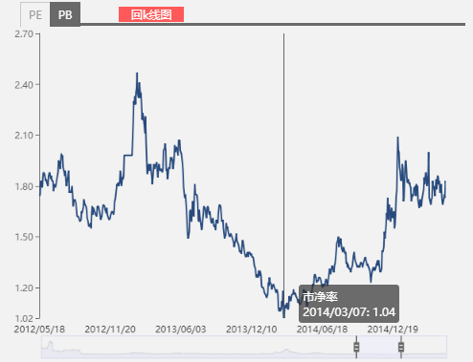
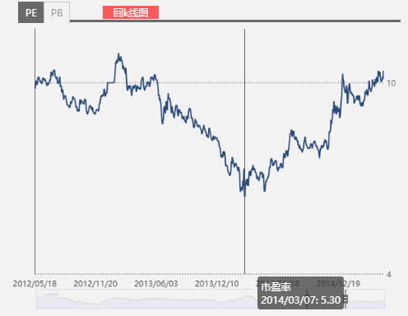

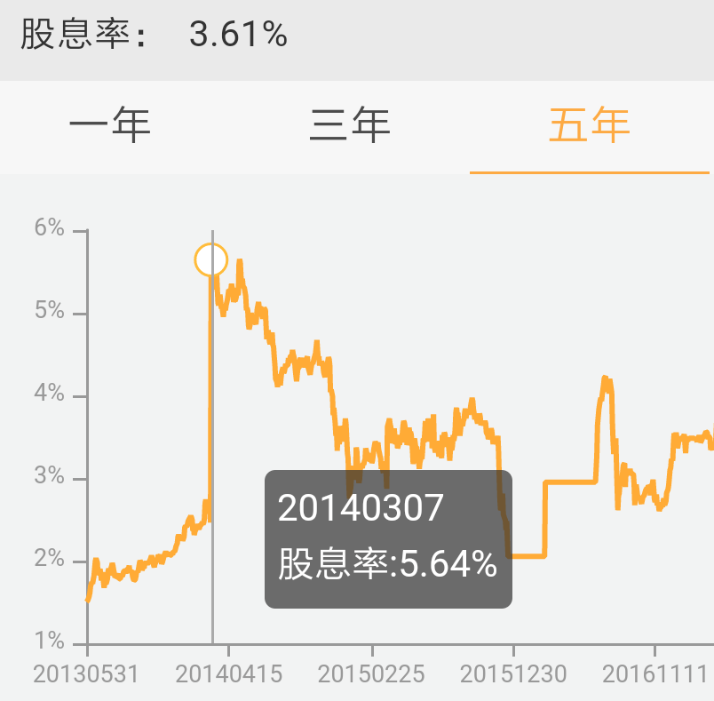

从九斗数据上可以发现，万科的市盈率、市净率底部，股息率顶部均出现于2014/3/7。
当日数据如下：
万科 | 000002.SZ
时间 | 股价 | 总股本(亿股) | 市值(亿元) | 净利(亿元) | PE | 净资产(亿元) | PB | 每股派息 | 股息率
2014-03-07 | 7.27 | 110 | 801 | 151 | 5.3 | 769 | 1.04 | 0.41 | 5.64%

投资策略：
（1）估值处于历史底部区域时买入，对于房地产企业来说，相当于PE处于底部，PB也处于底部，比如14年的万科；
（2）选择行业业绩回暖的时点，对于房地产行业来说，相当于国内金融及房地产调控政策开始放松；

附加题
1、计算恒大2015年的最低市盈率、市净率和最高股息率。

恒大15年市盈率、市净率在2015/1/29左右达到最低点。
恒大2014年每股派息0.43元，可计算得出总派息62.73亿元。恒大曾发出特别派息的消息，但截至目前为止仍未实施，因此未加入总股息。
恒大 | 03333.HK
时间 | 市值（亿） | 净利（亿） | PE | 净资产（亿） | PB | 股息（亿） | 股息率
2015-01-28 | 376 | 135 | 2.79 | 1,124 | 0.33 | 62.73 | 16.7%
2015-01-29 | 369 | 135 | 2.74 | 1,124 | 0.33 | 62.73 | 17.0%
2015-01-30 | 373 | 135 | 2.77 | 1,124 | 0.33 | 62.73 | 16.8%
2015-01-31 | 373 | 135 | 2.77 | 1,124 | 0.33 | 62.73 | 16.8%
2015-02-01 | 373 | 135 | 2.77 | 1,124 | 0.33 | 62.73 | 16.8%
2015-02-02 | 369 | 135 | 2.74 | 1,124 | 0.33 | 62.73 | 17.0%
2015-02-03 | 377 | 135 | 2.80 | 1,124 | 0.34 | 62.73 | 16.6%
2015-02-04 | 374 | 135 | 2.77 | 1,124 | 0.33 | 62.73 | 16.8%
2015-02-05 | 380 | 135 | 2.82 | 1,124 | 0.34 | 62.73 | 16.5%
2015-02-06 | 378 | 135 | 2.81 | 1,124 | 0.34 | 62.73 | 16.6%
2015-02-07 | 378 | 135 | 2.81 | 1,124 | 0.34 | 62.73 | 16.6%
最低市盈率、市净率以及最高股息率均出现在2015/1/29。

2、港股地产股的估值远低于A股，为什么？

港股对于强周期性行业（或者高杠杆企业），尤其还是那种利润与分红不匹配的公司会给予更低的估值。
不过，在港股对于周期股给予越低的估值情况下，一旦公司开始回暖，反弹幅度也会明显高于A股。去年港股内房股的涨幅明显高于A股房产股就是这个的实例。

以恒大为例，在14年之前，每股分红都不多，股价也一直低迷，在1415年还一度传资金链紧张。
为了从提振股价，从资本市场融资更多，恒大14年开始了搞了很多的资本运作，比如突然提升分红，还回购了一些股票，但其实目的还是为了从资本市场更多的融资，后面陆续发行了超过千亿的永续债。

恒大历史分红记录：
时间 | 分红金额
2016-06-20 | 0.38
2015-06-16 | 0.43
2014-06-18 | 0.43 | 分红增加了200%
2013-10-23 | 0.14
2012-06-05 | 0.19
2011-05-20 | 0.13
2010-05-17 | 0.01

回购：
2014年回购54亿港元，均价约3.5港币。
永续债：
截至2016年末，永续债余额为1129.44亿元。

3、结合春训营行业研究课程的前几期内容，谈谈投资房地产行业的机遇与风险。

综合当前房地产的机遇和风险，现在并不是投资房产股的好时机。我们来看下具体的方面：

先看风险：
1.从长期的角度看，推动房价快速增长的两大因素面临拐点。房地产行业虽然是公认的强周期性行业，但是在过去的十年，二十年，在房价单边向上的情况下，更像是成长股，比如万科，这二十年来净利润一直在稳步上涨。但是当前推动房价快速上升的两大因素，货币（一直上涨的外汇储备以及发行量巨大的M2）以及人口红利（80后，90后的买房需求）都面临拐点，未来很难维持过去持续的高速增长。

2.从中期的角度看，当前处于房地产开始加紧调控的周期。现在所处的周期类似于上一次12，13年的时候，整体景气度在下降，房地产股票也低迷到了15年。然后就是虽然近期房产股已经有一定幅度的下跌，但是大部分房产股前期涨幅（看两年周期）已经很大，估值不在底部；比如万科，当前PB在1.8倍，PE高于10倍，比14年时候高出接近1倍，当前股息率3.6%也比之前5.6低不少。恒大，融创，最新PE都在10倍左右，比上涨之前3倍的PE要高出很多。

再看机遇：
1.租赁市场的发展空间很大，当前市场份额为6%（总份额为新房+二手房+租赁），对应美国和日本都在26%以上；但这属于地产企业业务的左右互搏，会影响到当前业务，并没有带来新的增量；
2.二胎放开，但这个带来的增量比起整体人口红利的拐点而言，量也很小；
3.房企集中度提升的空间，这个从发达国家的市场来看，房地产也是一个集中度较低的市场，所以头部房企提升市场占有率也不容易。

